DesembolsoEAT
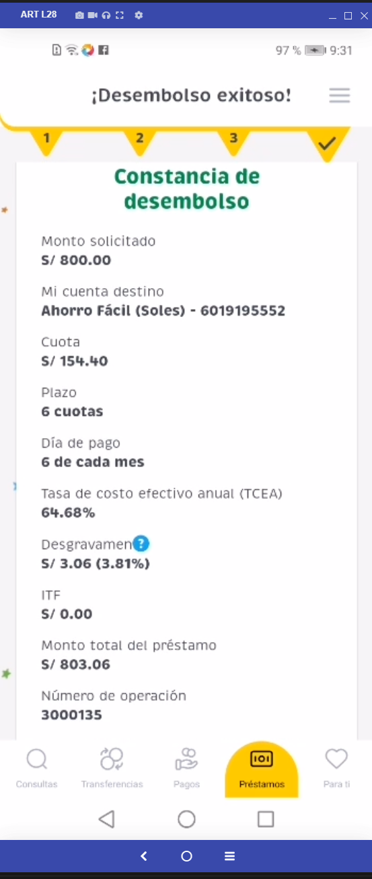
Ejecutar | Escenario | Precondiciones | Resultado Esperado | Nro Doc | password | Monto | Dia a Pagar | Motivo Prestamo | Cuotas | Seguro | Cuenta a Desembolsar | correo | contraseña outlook
SI | CASO14 - Regresión - Apertura de Cuenta Correcto APP - AHORROS NEGOCIOS DOLARES | Cliente Registrado en HBK Cliente DNI | Se realice el flujo de desembolso EAT correctamente | 59200076 | hola2024 | 900 | 25 | Compra de deuda | 12 | SI | Ahorro Fácil (Soles) | Srvexqancd5@mibanco.com.pe | TpL09$4Ic
SI | CASO14 - Regresión - Apertura de Cuenta Correcto APP - AHORROS NEGOCIOS DOLARES | Cliente Registrado en HBK Cliente DNI | Se realice el flujo de desembolso EAT correctamente | 49982697 | hola2024 | 2000 | 15 | Compra de deuda | 6 | SI | Ahorro Fácil (Soles) | Srvexqancd3@mibanco.com.pe | SqL780$Da
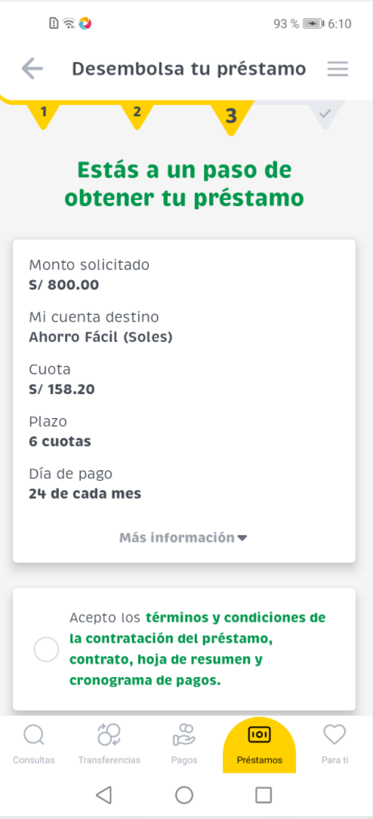
SI | CASO14 - Regresión - Apertura de Cuenta Correcto APP - AHORROS NEGOCIOS DOLARES | Cliente Registrado en HBK Cliente DNI | Se realice el flujo de desembolso EAT correctamente
SI | CASO14 - Regresión - Apertura de Cuenta Correcto APP - AHORROS NEGOCIOS DOLARES | Cliente Registrado en HBK Cliente DNI | Se realice el flujo de desembolso EAT correctamente
SI | CASO14 - Regresión - Apertura de Cuenta Correcto APP - AHORROS NEGOCIOS DOLARES | Cliente Registrado en HBK Cliente DNI | Se realice el flujo de desembolso EAT correctamente

